Sheet1
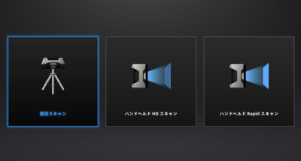
スキャンモード選択から、固定スキャンを選択。

